数据撰写说明
序号 | 列号 | 错误类型 | 提示 | 综合方面的提示
1 | C | 证券名称出错 | 应是公司造假最后一年对应的名称，有可能与处罚决定书里的名字不一致。
2 | D、E | 省份城市填错 | 地址信息为公司的注册地址，且直辖市（例如北京）省份为北京，城市为北京市的格式。 | 如果对于左列说明有不理解的，可以借鉴之前填过的信息进行学习或者询问
3 | G | 公司属性出错 | 直接在wind里公司资料里查找“公司属性”即可
4 | H | 事件标签填写不全 | 应包含处罚报告中的所有事项，尤其不能遗漏“违规担保”事项。且仅从“财报粉饰；其他信息披露违规；违规担保；交易违规；经营不当”中选填。 ·财报粉饰就是违规的具体信息里如果涉及了三表项目（如银行贷款、收入、费用等），以及资金占用（公司资金被他人（如公司实控人、关联方、股东、高管等）无偿占用（如果是资金被拿走又带息偿还，则不属于资金占用）），这种都算财报粉饰； ·交易违规指公司的某项交易不合法不合规，如利用他人账户买卖股票获益，内幕交易等（一般不涉及）； ·违规担保是本来不具备担保的资格但是还是担保了，比如公司未经股东大会或董事会批准就对外担保，就是违规担保； ·经营不当，就是自己业务经营的出了问题，常见的就说事务所、保荐机构等中介机构因为客户公司违法而受的连带处罚，公司未经股东大会/董事会/监事会批准就做出某项决策等； ·其他信息披露违法违规，就是虚假披露或者未披露的信息，除了财报粉饰的其他信息，常见的是未披露对外担保（但是担保本身没问题，就是没有披露），未及时披露关联交易事项。
5 | I\J\K | 出现偏差 | 一般在“巨潮网”下载的处罚决定书中列式这三个日期，以此为准（故第L列也尽量附上“巨潮网”下载的处罚决定书，相比证监会的通知更加清晰明了）；若没列式，就需要按如下方法手动搜报告日期。 1.立案调查开始时间，搜索公司公告关键字“立案”或“调查”等字眼，查看公告内容（不是直接看发布公告的时间，可能存在时间偏差）； 2.立案调查结束时间，搜索公司公告关键字“事先告知”或“行政处罚”等字眼，查看“行政处罚事先告知书”公告内容（不是直接看发布公告的时间，可能存在时间偏差）；如果没有搜到或者排查公告列表后没有事先告知书的公告，则按照“行政处罚决定书时间”列示； 3.行政处罚日期，搜索公司公告关键字“行政”或“处罚”等字眼，查看公告内容（不是直接看发布公告的时间，可能存在时间偏差）。
6 | M | 造假年份不精确 | 这里的造假年份仅包括发生会计处理粉饰、业务凭证造假以及资金占用发生的年份，不包括违法担保或其他违法行为。 从《行政处罚事先告知书》或《行政处罚决定书》中找寻。
7 | O | 舞弊时长区间 | 左闭右开，比如，1年算1-2年，2年算2-3年、3年算3-5年、5年算 5年以上。也可参考之前年度填写样式。
8 | Q | 涉及造假年份审计机构填写不全 | 是指涉及了造假年份的当年的审计机构，并不是最新审计机构，可能存在多年造假对应的多个审计机构，此时都要填写进入。
9 | S | 所属行业填错 | 这里要填申万一级行业。
10 | T | 是否发债填写错误 | 从公司公告里搜索“债”，看是否有发行债券的事件发生，如有则填写“是”，如果没有则填“否”。
11 | V | 造假方式填写错误 | 仅从以下项目中选填：业务凭证造假；会计处理粉饰；资金占用。且一家公司可能涉及多个造假方式。具体定义如下： “业务凭证造假”指编造虚假经济业务与会计凭证、建立账外账等行为，是业务层面、源头层面的错误； “会计处理粉饰”指会计处理存在问题，例如少计费用、提前确认收入、重复确认收入、少计提折旧、减值等，最后查处是会计人员这边的问题； “资金占用”指关联方资金占用，即上市公司控股股东、实际控制人及其他关联方占用上市公司资金，包括但不限于经营性资金占用和非经营性资金占用。
12 | X、Y | 处罚结果不精确 | “给予警告”和“罚款”仅包括对公司的惩罚，不包括对高管的警告或处罚，所以可能没有处罚。
13 | Z、AA | 资产负债相互抵消 | 绝对数相加即可，不需要考虑是否存在抵消或重复
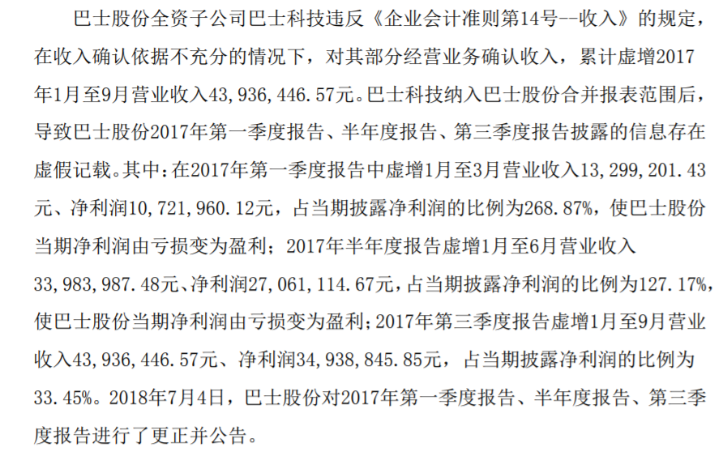
 |  | 年报和季报数据相加 | 季报是年内阶段性业绩报告，当年报和季报数据同时出现时，只需要取年报数据，否则会出现重复。例如，鲁北化工的案例，2007年短期借款造假累计金额应为3500，而不是把季报和年报都加起来。 如果是一季报和半年报，那只算半年报；如果是三季报和半年报，就算三季报；因为资产负债表是累进制的，而利润表在一年内也是累进制的，所以就看时间范围最长的
 |  | 遗漏事项 | 有些资产类相关事项都不一定放在一起，要保证看全。
14 | AE、AF、AJ、AK、AO、AP | 收入/利润虚增虚减相互抵消 | 虚增收入和虚减收入应该被同等看待，故要绝对数相加，不能抵消。例如，斯太尔虚增 2014 年度营业收入 9,433.96 万元、虚减 2015 年度营业外收入 8,050 万元、虚增 2016 年度营业收入 18,867.92 万元，而结果是造假金额为36351.88万。
 |  | 年报和季报数据相加 | 季报是年内阶段性业绩报告，当年报和季报数据同时出现时，只需要取年报数据，否则会出现重复。例如，巴士股份的案例，2017年收入造假累计金额应为43936446.57，直接取年报数字，而不是把季报和年报都加起来。
15 | AJ、AO | 把利润总额当做净利润 | 处罚决定书中，若直接给出“净利润”三个字，就可以写在这里；其他“利润总额”或者“利润”均当做利润总额。
16 | AT、AU | 资金占用概念不清 | 除了直接出现“资金占用”字样，发生非经营性资金往来，并出现多次划转也算是资金占用，不能遗漏。例如，华阳科技的案例中，2008年1月发生的这笔情况就算是资金占用。
 |  | 资金占用金额重复 | 资金占用主要指“资金被占用”，故为避免重复，只需要取公司被关联方占用的资金。比如，又在华阳科技的案例中，2008-2010年，华阳科技资金占用金额为1138万元。

其他
1.可能存在问题的字段 | 是否严重造假案例规则说明
AL列：对外披露利润总额（万元） | 如果舞弊企业触发了以下3个条件之一，便被判定为“严重案例”，否则为“普通案例”：
AM列：单年最高利润总额造假比例 | 1.资产负债科目、营业收入、利润总额、净利润、其他项目累计造假金额>10亿
 | 2.资产负债科目、营业收入、利润总额、净利润、其他项目造假比例>50%;
AQ列：对外披露净利润（万元） | 3.利润总额、净利润造假扭亏为盈
AR列：单年最高净利润造假比例
 | 是否严重造假案例规则来源
AV列：对外披露净资产（万元） | 来源：沪深交易所2020年12月31日正式发布的退市相关业务规则——新增财务造假强制退市指标
AW列：单年最高资金占用造假比例 | 上海证券交易所股票上市规则（2020年12月修订）》修订说明https://view.officeapps.live.com/op/view.aspx?src=http%3A%2F%2Fwww.sse.com.cn%2Flawandrules%2Fsserules%2Fmain%2Flisting%2Fstock%2Fa%2F20201231%2F645770aa9de58b9cba20f7543b5cfb12.doc&wdOrigin=BROWSELINK
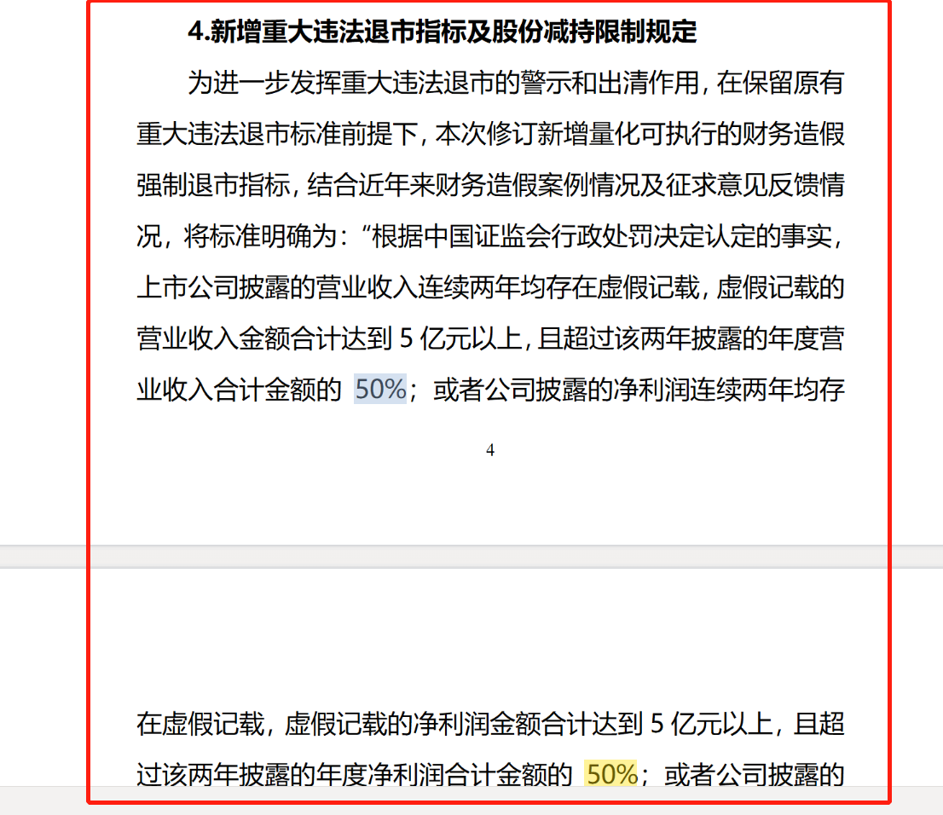
2.解决方案以及后续更新办法
针对“AL列”修正办法：
用AK列“利润总额单年最高造假年份”对应的年份去wind匹配当年利润总额，填入AL列：“对外披露利润总额（万元）”

AL列：目前存在的问题是各种数相加而来，具体原理不清楚，正确性堪忧；

针对“AQ列”修正办法：
用AP列“净利润单年最高造假年份”对应的年份去wind匹配当年净利润，填入AQ列：“对外披露净利润（万元）”

针对“AV列”修正办法：
用AU列“资金占用单年最高造假年份”对应的年份去wind匹配当年净资产，填入AV列：“对外披露净资产（万元）”

针对“AM列”、“AR列”、“AW列”修正办法：
AM列=AJ列/AL列；
AR列=AO列/AQ列；
AW列=AT列/AV列；

